Sheet1
OKR工作計劃績效考核

部門名稱： |  | 科技技術市場二部
工作目標： |  | 5
KR數量： |  | 15

序號 | 工作目標 |  | 關鍵步驟（KR） | 主要負責人 | 截止日期 | 是否完成 | 超期提醒 | 目標分值 | KR佔比 | KR分數 | 考核得分 | 備註 | 主要負責人 | KR事項 | 考核平均分
1 | 專案A招標事項 |  | 編寫招標策劃書 | 張三 | 2021-10-15 | ☑ |  | 20 | 20% | 12 | 2.4 |  | 張三 | 2 | 3.75
 |  |  | 查詢招標檔案事項 | 李四 | 2021-10-16 | ☑ |  |  | 40% | 15 | 6 |  | 李四 | 2 | 5.55
 |  |  | 審核各個報名單位 | 王五 | 2021-10-17 | ☑ |  |  | 40% | 17 | 6.8 |  | 王五 | 2 | 6.40
2 | S專案人員招聘事項 |  | 確定招聘計劃書 | 趙六 | 2021-10-18 | ☒ | 已超期 | 20 | 20% | 15 | 3 |  | 趙六 | 2 | 4.20
 |  |  | 審核招聘報名人員 | 李華 | 2021-10-19 | ☑ |  |  | 30% | 13 | 3.9 |  | 李華 | 2 | 3.25
 |  |  | 投放招聘廣告檔案 | 李倩 | 2021-10-20 | ☒ | 已超期 |  | 50% | 15 | 7.5 |  | 李倩 | 2 | 6.95
3 | 專案V招標事項 |  | 編寫招標策劃書 | 劉夢 | 2021-10-21 | ☑ |  | 20 | 20% | 10 | 2 |  | 劉夢 | 3 | 4.67
 |  |  | 查詢招標檔案事項 | 劉夢 | 2021-10-22 | ☑ |  |  | 40% | 15 | 6
 |  |  | 審核各個報名單位 | 李倩 | 2021-10-23 | ☒ |  |  | 40% | 16 | 6.4
4 | 專案B招標事項 |  | 編寫招標策劃書 | 李華 | 2021-10-24 | ☑ |  | 20 | 20% | 13 | 2.6
 |  |  | 查詢招標檔案事項 | 趙六 | 2021-10-25 |  |  |  | 30% | 18 | 5.4
 |  |  | 審核各個報名單位 | 王五 | 2021-10-26 |  |  |  | 50% | 12 | 6
5 | 專案M招標事項 |  | 編寫招標策劃書 | 李四 | 2021-10-27 |  |  | 20 | 30% | 17 | 5.1
 |  |  | 查詢招標檔案事項 | 張三 | 2021-10-28 |  |  |  | 30% | 17 | 5.1
 |  |  | 審核各個報名單位 | 劉夢 | 2021-10-29 |  |  |  | 40% | 15 | 6

使用說明

表格模板使用說明
（本頁為說明頁，使用者使用模板時可刪除本頁內容）
表格模板使用說明
（本頁為說明頁，使用者使用模板時可刪除本頁內容）

01
基礎操作指南
01
基礎操作指南
中文｜字型名稱
字型名稱
中文｜字型名稱
漢儀中黑S
02
字型說明
英文｜字型名稱
字型名稱

中文｜字型名稱
阿里巴巴普惠體2.0 55 Regular
02
字型說明

· 如何撤銷工作表保護？
1、選中對應工作表。
2、點選：「審閱---撤銷工作表」保護。
· 如何撤銷工作表保護？
1、選中對應工作表。
2、點選：「審閱---撤銷工作表」保護。

· 如何增加行數？
1、選中最後一行，滑鼠放在選中區域右下角。
2、當滑鼠箭頭變成黑色十字形時，點選滑鼠左鍵下拉即可。
· 如何增加行數？
1、選中最後一行，滑鼠放在選中區域右下角。
2、當滑鼠箭頭變成黑色十字形時，點選滑鼠左鍵下拉即可。



【說明】
模板中使用的字型僅限於個人學習、研究或欣賞目的使用，如需商用請您自行向版權方購買、獲取商用版權。
【說明】
模板中使用的字型僅限於個人學習、研究或欣賞目的使用，如需商用請您自行向版權方購買、獲取商用版權。

· 請在此處輸入表格使用說明問題。
1、請在此處進行說明。
2、請線上框範圍內插入說明圖，然後將線框刪除。
· 請在此處輸入表格使用說明問題。
1、下拉選擇列表。
2、超期提醒，考核分數自動計算
03
素材說明
圖片：
模板中使用的圖片來源於【網站名稱】，該圖片具有CC0共享協議，您可在遵循CC0共享協議的情況下使用。
素材：
模板中使用的圖片來源於【網站名稱】，該圖片具有CC0共享協議，您可在遵循CC0共享協議的情況下使用。
03
素材說明
無

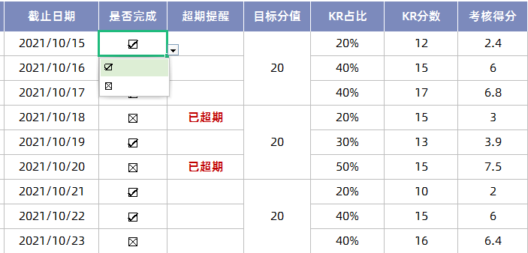

· 請在此處輸入表格使用說明問題。
1、請在此處進行說明。
2、請線上框範圍內插入說明圖，然後將線框刪除。

· 請在此處輸入表格使用說明問題。
1、自定義主要負責人，KR事項考核平均分自動計算。

